25 外国人登録者数（人口千人当たり）
 | 25 外国人登録者数（人口千人当たり）

 | 時点 2024(R6)年12月31日（毎年） |  |  |  |  |  | 平 均 値 |  |  | 32.1
 | 単位 人，人 |  |  |  |  |  | 標準偏差 |  |  | 15.5
 | 市町村名 | 指標 | 順位 | 在留外国人数 |  | 市町村名 | 指標 | 順位 | 在留外国人数

 | 千葉県 | 36.9 | － |  | 231,614 | 八街市 | 63.5 | 3 |  | 4,155
 | 千葉市 | 40.7 | 13 |  | 40,071 | 印西市 | 31.7 | 23 |  | 3,458
 | 銚子市 | 52.1 | 5 |  | 2,767 | 白井市 | 31.6 | 25 |  | 1,942
 | 市川市 | 44.6 | 10 |  | 22,245 | 富里市 | 88.9 | 1 |  | 4,427
 | 船橋市 | 37.3 | 17 |  | 24,160 | 南房総市 | 17.8 | 47 |  | 584
 | 館山市 | 15.3 | 49 |  | 653 | 匝瑳市 | 25.7 | 31 |  | 839
 | 木更津市 | 25.3 | 33 |  | 3,472 | 香取市 | 25.7 | 31 |  | 1,735
 | 松戸市 | 48.0 | 8 |  | 23,968 | 山武市 | 47.1 | 9 |  | 2,159
 | 野田市 | 37.5 | 16 |  | 5,699 | いすみ市 | 20.3 | 42 |  | 672
 | 茂原市 | 21.6 | 39 |  | 1,819 | 大網白里市 | 19.6 | 44 |  | 918
 | 成田市 | 75.7 | 2 |  | 10,138 | 酒々井町 | 49.0 | 7 |  | 987
 | 佐倉市 | 33.6 | 21 |  | 5,527 | 栄町 | 25.0 | 34 |  | 486
 | 東金市 | 38.9 | 14 |  | 2,211 | 神崎町 | 38.1 | 15 |  | 210
 | 旭 市 | 34.0 | 20 |  | 2,069 | 多古町 | 50.3 | 6 |  | 642
 | 習志野市 | 34.5 | 19 |  | 6,072 | 東庄町 | 35.2 | 18 |  | 429
 | 柏市 | 31.5 | 26 |  | 13,753 | 九十九里町 | 32.3 | 22 |  | 428
 | 勝浦市 | 15.0 | 50 |  | 229 | 芝山町 | 55.4 | 4 |  | 363
 | 市原市 | 29.8 | 28 |  | 7,815 | 横芝光町 | 31.7 | 23 |  | 659
 | 流山市 | 19.6 | 44 |  | 4,176 | 一宮町 | 20.4 | 41 |  | 243
 | 八千代市 | 41.6 | 11 |  | 8,506 | 睦沢町 | 10.5 | 54 |  | 67
 | 我孫子市 | 28.5 | 29 |  | 3,706 | 長生村 | 11.1 | 53 |  | 144
 | 鴨川市 | 28.5 | 29 |  | 856 | 白子町 | 23.9 | 35 |  | 230
 | 鎌ケ谷市 | 23.5 | 36 |  | 2,575 | 長柄町 | 23.1 | 37 |  | 143
 | 君津市 | 18.7 | 46 |  | 1,470 | 長南町 | 13.2 | 52 |  | 86
 | 富津市 | 21.4 | 40 |  | 839 | 大多喜町 | 14.1 | 51 |  | 114
 | 浦安市 | 30.4 | 27 |  | 5,231 | 御宿町 | 15.8 | 48 |  | 102
 | 四街道市 | 41.5 | 12 |  | 3,939 | 鋸南町 | 21.9 | 38 |  | 136
 | 袖ケ浦市 | 19.8 | 43 |  | 1,290

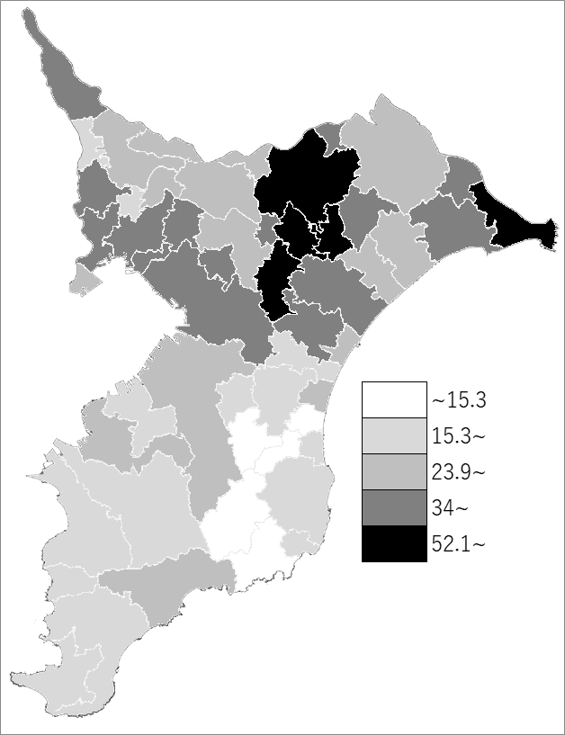
 | 千葉県の推移
 | 外国人登録者数（右軸） | 指標
令和2年 | 167040 | 26.6
令和3年 | 162830 | 26
令和4年 | 182189 | 29
令和5年 | 204091 | 32.5
令和6年 | 231614 | 36.9

《備 考》 ・資料出所 国際課「千葉県の在留外国人数」 ・算出方法 在留外国人数÷常住人口（R7.1.1）

